CARAT. GENERAL
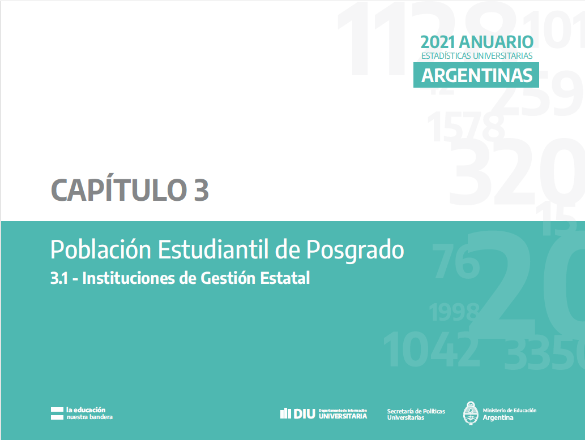

C 3.1.7 - G 3.1.1 - 3
Cuadro 3.1.7 - Estudiantes, nuevas/os inscriptas/os y egresadas/os de títulos de posgrado según rama, disciplina de estudio y tipo de título. Instituciones de gestión estatal. Año 2021

Rama y disciplina | Estudiantes |  |  |  | Nuevas/os Inscriptas/os |  |  |  | Egresadas/os |  |  |  | Rama y disciplina | Estudiantes |  |  |  | Nuevas/os Inscriptas/os |  |  |  | Egresadas/os
 | Total | Doctorado | Maestría | Especialización | Total | Doctorado | Maestría | Especialización | Total | Doctorado | Maestría | Especialización |  | Total | Doctorado | Maestría | Especialización | Total | Doctorado | Maestría | Especialización | Total | Doctorado | Maestría | Especialización
Total Instituciones Estatales | 135,247 | 23,530 | 46,272 | 65,445 | 31,158 | 3,752 | 10,445 | 16,961 | 9,612 | 1,608 | 1,991 | 6,013 | Total Instituciones Estatales | 135,247 | 23,530 | 46,272 | 65,445 | 31,158 | 3,752 | 10,445 | 16,961 | 9,612 | 1,608 | 1,991 | 6,013
Ciencias Aplicadas | 20,594 | 4,590 | 6,949 | 9,055 | 4,815 | 810 | 1,362 | 2,643 | 1,649 | 396 | 393 | 860 | Ciencias Aplicadas | 20,594 | 4,590 | 6,949 | 9,055 | 4,815 | 810 | 1,362 | 2,643 | 1,649 | 396 | 393 | 860
Arquitectura y Diseño | 3,290 | 487 | 1,572 | 1,231 | 848 | 91 | 292 | 465 | 122 | 13 | 34 | 75 | Ciencias Básicas | 7,146 | 4,248 | 1,983 | 915 | 1,774 | 844 | 540 | 390 | 554 | 414 | 105 | 35
Astronomía | 110 | 110 | - | - | 12 | 12 | - | - | 4 | 4 | - | - | Ciencias de la Salud | 22,840 | 1,257 | 3,153 | 18,430 | 4,319 | 197 | 578 | 3,544 | 2,588 | 139 | 228 | 2,221
Bioquímica y Farmacia | 2,440 | 799 | 40 | 1,601 | 363 | 134 | 0 | 229 | 156 | 95 | 0 | 61 | Ciencias Humanas | 33,866 | 5,733 | 12,869 | 15,264 | 8,109 | 832 | 2,816 | 4,461 | 1,725 | 306 | 375 | 1,044
Ciencias Agropecuarias | 2,421 | 788 | 1,056 | 577 | 478 | 121 | 162 | 195 | 272 | 93 | 106 | 73 | Ciencias Sociales | 50,552 | 7,453 | 21,318 | 21,781 | 12,018 | 946 | 5,149 | 5,923 | 3,095 | 352 | 890 | 1,853
Ciencias del Suelo | 684 | 331 | 153 | 200 | 183 | 79 | 65 | 39 | 45 | 32 | 3 | 10 | Sin Rama | 249 | 249 | 0 | 0 | 123 | 123 | 0 | 0 | 1 | 1 | 0 | 0
Estadística | 445 | 27 | 316 | 102 | 167 | 2 | 71 | 94 | 23 | 0 | 16 | 7
Industrias | 2,213 | 169 | 321 | 1,723 | 595 | 42 | 88 | 465 | 220 | 6 | 21 | 193
Informática | 3,169 | 352 | 1,686 | 1,131 | 676 | 71 | 267 | 338 | 186 | 19 | 71 | 96
Ingeniería | 5,508 | 1,496 | 1,726 | 2,286 | 1,359 | 244 | 393 | 722 | 584 | 122 | 135 | 327
Meteorología | 33 | 31 | 2 | 0 | 14 | 14 | 0 | 0 | 14 | 12 | 2 | 0
Otras Ciencias Aplicadas | 281 | - | 77 | 204 | 120 | - | 24 | 96 | 23 | - | 5 | 18
Ciencias Básicas | 7,146 | 4,248 | 1,983 | 915 | 1,774 | 844 | 540 | 390 | 554 | 414 | 105 | 35 |  |  | Estudiantes |  |  |  |  | Nuevas/os Inscriptas/os |  |  |  |  | Egresadas/os
Biología | 5,072 | 2,675 | 1,568 | 829 | 1,308 | 521 | 426 | 361 | 363 | 257 | 73 | 33
Física | 629 | 379 | 198 | 52 | 174 | 79 | 66 | 29 | 66 | 44 | 21 | 1
Matemática | 318 | 207 | 101 | 10 | 77 | 46 | 31 | 0 | 32 | 21 | 11 | 0 |  |  | Rama y disciplina | Doctorado | Maestría | Especialización |  | Rama y disciplina | Doctorado | Maestría | Especialización |  | Rama y disciplina | Doctorado | Maestría | Especialización
Química | 1,127 | 987 | 116 | 24 | 215 | 198 | 17 | 0 | 93 | 92 | 0 | 1 |  |  | Ciencias Aplicadas | 4,590 | 6,949 | 9,055 |  | Ciencias Aplicadas | 810 | 1,362 | 2,643 |  | Ciencias Aplicadas | 396 | 393 | 860
Ciencias de la Salud | 22,840 | 1,257 | 3,153 | 18,430 | 4,319 | 197 | 578 | 3,544 | 2,588 | 139 | 228 | 2,221 |  |  | Ciencias Básicas | 4,248 | 1,983 | 915 |  | Ciencias Básicas | 844 | 540 | 390 |  | Ciencias Básicas | 414 | 105 | 35
Medicina | 15,415 | 270 | 1,056 | 14,089 | 2,662 | 47 | 239 | 2,376 | 1,762 | 55 | 67 | 1,640 |  |  | Ciencias de la Salud | 1,257 | 3,153 | 18,430 |  | Ciencias de la Salud | 197 | 578 | 3,544 |  | Ciencias de la Salud | 139 | 228 | 2,221
Odontología | 2,397 | 264 | 169 | 1,964 | 575 | 79 | 69 | 427 | 399 | 26 | 15 | 358 |  |  | Ciencias Humanas | 5,733 | 12,869 | 15,264 |  | Ciencias Humanas | 832 | 2,816 | 4,461 |  | Ciencias Humanas | 306 | 375 | 1,044
Paramédicas y Auxiliares de la Medicina | 1,364 | 65 | 171 | 1,128 | 359 | 1 | 0 | 358 | 94 | 1 | 15 | 78 |  |  | Ciencias Sociales | 7,453 | 21,318 | 21,781 |  | Ciencias Sociales | 946 | 5,149 | 5,923 |  | Ciencias Sociales | 352 | 890 | 1,853
Salud Pública | 2,062 | 209 | 1,515 | 338 | 420 | 33 | 245 | 142 | 130 | 17 | 99 | 14 |  |  | Sin Rama | 249 | 0 | 0 |  | Sin Rama | 123 | 0 | 0 |  | Sin Rama | 1 | 0 | 0
Sanidad | 184 | - | - | 184 | 60 | - | - | 60 | 0 | - | - | 0
Veterinaria | 1,418 | 449 | 242 | 727 | 243 | 37 | 25 | 181 | 203 | 40 | 32 | 131
Ciencias Humanas | 33,866 | 5,733 | 12,869 | 15,264 | 8,109 | 832 | 2,816 | 4,461 | 1,725 | 306 | 375 | 1,044
Arqueología | 262 | 241 | - | 21 | 26 | 26 | - | 0 | 13 | 13 | - | 0
Artes | 2,790 | 654 | 1,206 | 930 | 717 | 143 | 381 | 193 | 76 | 33 | 31 | 12
Educación | 18,420 | 1,511 | 6,500 | 10,409 | 4,608 | 241 | 1,354 | 3,013 | 930 | 79 | 133 | 718
Filosofía | 2,104 | 1,108 | 744 | 252 | 356 | 143 | 148 | 65 | 110 | 40 | 34 | 36
Historia | 2,057 | 744 | 885 | 428 | 554 | 111 | 278 | 165 | 83 | 45 | 20 | 18
Letras e Idiomas | 3,643 | 967 | 1,938 | 738 | 743 | 109 | 308 | 326 | 190 | 60 | 88 | 42
Psicología | 4,590 | 508 | 1,596 | 2,486 | 1,105 | 59 | 347 | 699 | 323 | 36 | 69 | 218
Ciencias Sociales | 50,552 | 7,453 | 21,318 | 21,781 | 12,018 | 946 | 5,149 | 5,923 | 3,095 | 352 | 890 | 1,853
Ciencias de la Información y de la Comunicación | 2,679 | 426 | 1,089 | 1,164 | 638 | 67 | 289 | 282 | 148 | 28 | 56 | 64
Ciencias Políticas, Relaciones Internacionales y Diplomacia | 4,699 | 165 | 2,681 | 1,853 | 1,741 | 27 | 710 | 1,004 | 310 | 9 | 132 | 169
Demografía y Geografía | 1,080 | 427 | 438 | 215 | 213 | 57 | 98 | 58 | 47 | 27 | 15 | 5
Derecho | 19,055 | 1,894 | 6,073 | 11,088 | 3,215 | 176 | 958 | 2,081 | 1,180 | 44 | 153 | 983
Economía y Administración | 13,363 | 1,100 | 7,296 | 4,967 | 3,970 | 154 | 2,091 | 1,725 | 930 | 53 | 379 | 498
Otras Ciencias Sociales | 646 | - | 199 | 447 | 239 | - | 90 | 149 | 29 | - | 8 | 21
Relaciones Institucionales y Humanas | 640 | - | 506 | 134 | 232 | - | 197 | 35 | 32 | - | 24 | 8
Sociología, Antropología y Servicio Social | 8,390 | 3,441 | 3,036 | 1,913 | 1,770 | 465 | 716 | 589 | 419 | 191 | 123 | 105
Sin Rama (1) | 249 | 249 | 0 | 0 | 123 | 123 | 0 | 0 | 1 | 1 | 0 | 0
Sin Disciplina | 249 | 249 | 0 | 0 | 123 | 123 | 0 | 0 | 1 | 1 | 0 | 0

Nota: (1) Títulos académicos que por sus características pueden ser clasificados en distintas ramas de estudio.

Fuente: Departamento de Información Universitaria - SPU

Gráfico 3.1.1 - Estudiantes de títulos de posgrado según rama y tipo de título. Instituciones de gestión estatal. Año 2021 |  |  |  |  |  | Gráfico 3.1.2 - Nuevas/os inscriptas/os de títulos de posgrado según rama y tipo de título. Instituciones de gestión estatal. Año 2021

 |  |  |  |  |  |  |  |  |  |  |  |  |  |  |  |  |  |  |  |  |  |  |  |  |  |  |  |  |  | Doctorado | Maestría | Especialización
 |  |  |  |  |  |  |  |  |  |  |  |  |  |  |  |  |  |  |  |  |  |  |  |  |  |  |  |  | Ciencias Aplicadas | 4,148 | 5,860 | 7,242
 |  |  |  |  |  |  |  |  |  |  |  |  |  |  |  |  |  |  |  |  |  |  |  |  |  |  |  |  | Ciencias Básicas | 3,781 | 1,788 | 752
 |  |  |  |  |  |  |  | Doctorado | Maestría | Especialización |  |  |  |  |  |  |  |  |  |  |  |  |  |  |  |  |  |  | Ciencias de la Salud | 1,134 | 2,871 | 11,095
 |  |  |  |  |  |  | Ciencias Aplicadas | 553 | 1,111 | 1,758 |  |  |  |  |  |  |  |  |  |  |  |  |  |  |  |  |  |  | Ciencias Humanas | 5,387 | 11,381 | 13,110
 |  |  |  |  |  |  | Ciencias Básicas | 580 | 296 | 252 |  |  |  |  |  |  |  |  |  |  |  |  |  |  |  |  |  |  | Ciencias Sociales | 6,534 | 20,084 | 19,579
 |  |  |  |  |  |  | Ciencias de la Salud | 155 | 471 | 2,024 |  |  |  |  |  |  |  |  |  |  |  |  |  |  |  |  |  |  | Sin Rama | 227 | - | -
 |  |  |  |  |  |  | Ciencias Humanas | 594 | 2,686 | 3,415
 |  |  |  |  |  |  | Ciencias Sociales | 906 | 4,649 | 5,041
 |  |  |  |  |  |  | Sin Rama | 109 | - | -

Fuente: Departamento de Información Universitaria - SPU |  |  |  |  |  | Fuente: Departamento de Información Universitaria - SPU

Gráfico 3.1.3 - Egresadas/os de títulos de posgrado según rama y tipo de título. Instituciones de gestión estatal. Año 2021

 | Doctorado | Maestría | Especialización
Ciencias Aplicadas | 377 | 239 | 672
Ciencias Básicas | 474 | 118 | 34
Ciencias de la Salud | 104 | 122 | 2,131
Ciencias Humanas | 196 | 849 | 720
Ciencias Sociales | 211 | 628 | 1,400
Sin Rama | - | - | -

Fuente: Departamento de Información Universitaria - SPU

C 3.1.8 - G 3.1.4
Cuadro 3.1.8 - Estudiantes de títulos de posgrado por tipo de título según Región CPRES y rama de estudio. Instituciones de gestión estatal. Año 2021

Región CPRES / Rama de estudio | Total | Doctorado | Maestría | Especialización
Total Instituciones Estatales | 135,247 | 23,530 | 46,272 | 65,445
Región Bonaerense | 18,832 | 4,648 | 6,044 | 8,140 | Región | Doctorado | Maestría | Especialización
Ciencias Aplicadas | 4,438 | 1,283 | 1,827 | 1,328 | Región Bonaerense | 4,648 | 6,044 | 8,140
Ciencias Básicas | 1,933 | 1,573 | 335 | 25 | Región Centro | 6,757 | 11,421 | 16,045
Ciencias de la Salud | 2,066 | 314 | 838 | 914 | Región Metropolitana | 7,891 | 19,943 | 31,515
Ciencias Humanas | 3,766 | 568 | 491 | 2,707 | Región Noreste | 707 | 1,674 | 2,117
Ciencias Sociales | 6,629 | 910 | 2,553 | 3,166 | Región Noroeste | 792 | 840 | 2,371
Sin Rama (1) | - | - | - | - | Región Nuevo Cuyo | 2,056 | 4,202 | 3,251
Región Centro | 34,223 | 6,757 | 11,421 | 16,045 | Región Sur | 679 | 2,148 | 2,006
Ciencias Aplicadas | 4,589 | 947 | 1,249 | 2,393
Ciencias Básicas | 1,528 | 1,120 | 313 | 95
Ciencias de la Salud | 5,144 | 338 | 820 | 3,986
Ciencias Humanas | 7,267 | 1,793 | 3,083 | 2,391
Ciencias Sociales | 15,695 | 2,559 | 5,956 | 7,180
Sin Rama (1) | - | - | - | -
Región Metropolitana | 59,349 | 7,891 | 19,943 | 31,515
Ciencias Aplicadas | 7,198 | 1,276 | 2,017 | 3,905
Ciencias Básicas | 1,825 | 636 | 794 | 395
Ciencias de la Salud | 13,837 | 310 | 1,100 | 12,427
Ciencias Humanas | 17,255 | 2,563 | 7,805 | 6,887
Ciencias Sociales | 18,985 | 2,857 | 8,227 | 7,901
Sin Rama (1) | 249 | 249 | - | 0
Región Noreste | 4,498 | 707 | 1,674 | 2,117
Ciencias Aplicadas | 457 | 103 | 133 | 221
Ciencias Básicas | 281 | 162 | 18 | 101
Ciencias de la Salud | 479 | 95 | 171 | 213
Ciencias Humanas | 1,216 | 79 | 158 | 979
Ciencias Sociales | 2,065 | 268 | 1,194 | 603
Sin Rama (1) | - | - | - | -
Región Noroeste | 4,003 | 792 | 840 | 2,371
Ciencias Aplicadas | 564 | 161 | 158 | 245
Ciencias Básicas | 216 | 135 | 81 | 0
Ciencias de la Salud | 360 | 53 | 106 | 201
Ciencias Humanas | 819 | 246 | 108 | 465
Ciencias Sociales | 2,044 | 197 | 387 | 1,460
Sin Rama (1) | 0 | 0 | 0 | -
Región Nuevo Cuyo | 9,509 | 2,056 | 4,202 | 3,251
Ciencias Aplicadas | 2,355 | 677 | 952 | 726
Ciencias Básicas | 767 | 319 | 200 | 248
Ciencias de la Salud | 864 | 147 | 118 | 599
Ciencias Humanas | 1,971 | 367 | 744 | 860
Ciencias Sociales | 3,552 | 546 | 2,188 | 818
Sin Rama (1) | - | - | - | -
Región Sur | 4,833 | 679 | 2,148 | 2,006
Ciencias Aplicadas | 993 | 143 | 613 | 237
Ciencias Básicas | 596 | 303 | 242 | 51
Ciencias de la Salud | 90 | - | - | 90
Ciencias Humanas | 1,572 | 117 | 480 | 975
Ciencias Sociales | 1,582 | 116 | 813 | 653
Sin Rama (1) | - | - | - | -

Nota: (1) Títulos académicos que por sus características pueden ser clasificados en distintas ramas de estudio.

Fuente: Departamento de Información Universitaria - SPU

Gráfico 3.1.4. - Estudiantes de títulos de posgrado por tipo de título según Región CPRES. Instituciones de gestión estatal. Año 2021

 |  | Doctorado | Maestría | Especialización
 | Región Bonaerense | 4,366 | 5,293 | 7,714
 | Región Centro | 6,045 | 11,330 | 13,939
 | Región Metropolitana | 6,482 | 16,350 | 19,738
 | Región Noreste | 457 | 1,257 | 2,126
 | Región Noroeste | 1,296 | 1,478 | 3,367
 | Región Nuevo Cuyo | 1,908 | 4,146 | 2,994
 | Región Sur | 657 | 2,130 | 1,900

Fuente: Departamento de Información Universitaria - SPU

C 3.1.9 - G 3.1.5
Cuadro 3.1.9 - Nuevas/os inscriptas/os de títulos de posgrado por tipo de título según Región CPRES y rama de estudio. Instituciones de gestión estatal. Año 2021
...
Nota: (1) Títulos académicos que por sus características pueden ser clasificados en distintas ramas de estudio.

Fuente: Departamento de Información Universitaria - SPU

Gráfico 3.1.5 - Nuevas/os inscriptas/os de títulos de posgrado por tipo de título según Región CPRES. Instituciones de gestión estatal. Año 2021

 | Doctorado | Maestría | Especialización
Región Bonaerense | 563 | 861 | 1,117
Región Centro | 1,157 | 1,781 | 3,821
Región Metropolitana | 1,468 | 6,272 | 9,262
Región Noreste | 124 | 367 | 752
Región Noroeste | 127 | 306 | 669
Región Nuevo Cuyo | 204 | 561 | 817
Región Sur | 109 | 297 | 523
 |  | Doctorado | Maestría | Especialización
 | Región Bonaerense | 559 | 782 | 1,543
 | Región Centro | 599 | 1,307 | 2,491
 | Región Metropolitana | 1,149 | 5,630 | 6,466
 | Región Noreste | 51 | 284 | 615
 | Región Noroeste | 133 | 237 | 611
 | Región Nuevo Cuyo | 275 | 596 | 457
 | Región Sur | 131 | 377 | 307

Fuente: Departamento de Información Universitaria - SPU

C 3.1.10 - G 3.1.6
...
Nota: (1) Títulos académicos que por sus características pueden ser clasificados en distintas ramas de estudio.

Fuente: Departamento de Información Universitaria - SPU

Gráfico 3.1.6.- Egresadas/os de títulos de posgrado por tipo de título según Región CPRES. Instituciones de gestión estatal. Año 2020

 | Doctorado | Maestría | Especialización
Región Bonaerense | 238 | 171 | 318
Región Centro | 316 | 453 | 1218
Región Metropolitana | 850 | 1012 | 3681
Región Noreste | 46 | 109 | 328
Región Noroeste | 28 | 11 | 92
Región Nuevo Cuyo | 76 | 151 | 209
Región Sur | 54 | 84 | 167
 | Región Bonaerense | 278 | 113 | 271
 | Región Centro | 437 | 399 | 1,120
 | Región Metropolitana | 341 | 1,105 | 2,663
 | Región Noreste | 70 | 117 | 309
 | Región Noroeste | 83 | 34 | 174
 | Región Nuevo Cuyo | 101 | 89 | 294
 | Región Sur | 52 | 99 | 126

Fuente: Departamento de Información Universitaria - SPU

